Worksheet
 |  |  |  |  | 8 (812) 565 05 34 |  |  | sales@miniworks.ru
 |  |  |  |  | Зеленоград |  |  | отдел продаж
 |  |  | Адрес |  |  |  |  | Режим работы
 |  |  | Зеленоград |  |  |  |  | Пн – Пт: с 8:00 до 18:00
4КЧЗ
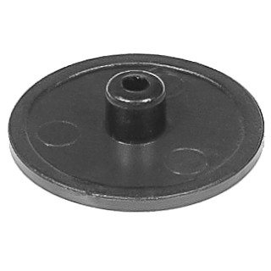 |  | 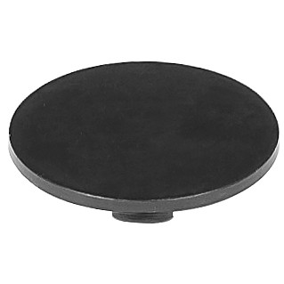 |  | 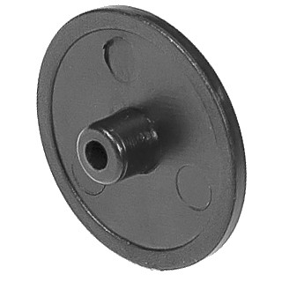 |  | 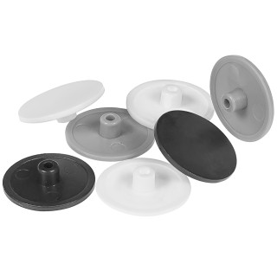
Артикул |  | Цвет |  | от 10000 | от 5000 | от 1000 | от 500 | от 100 | розница | Наличие на 01.08.2026
4КСЗ |  | серый (RAL 7040) |  | 0.48р. | 0.60р. | 0.96р. | 1.44р. | 1.92р. | 3.60р. | 33229
4КСНЗ |  | синий |  | 0.48р. | 0.60р. | 0.96р. | 1.44р. | 1.92р. | 3.60р. | —
4КБЗ |  | белый (RAL 9003) |  | 0.48р. | 0.60р. | 0.96р. | 1.44р. | 1.92р. | 3.60р. | 41000
4КТКЗ |  | коричневый (RAL 8019) |  | 0.48р. | 0.60р. | 0.96р. | 1.44р. | 1.92р. | 3.60р. | —
4КЧЗ |  | черный (RAL 9005) |  | 0.40р. | 0.50р. | 0.80р. | 1.20р. | 1.60р. | 3.00р. | 49718
4КЖЗ |  | желтый (RAL 1023) |  | 0.48р. | 0.60р. | 0.96р. | 1.44р. | 1.92р. | 3.60р. | —
4КЗЗ |  | зеленый (RAL 6035) |  | 0.48р. | 0.60р. | 0.96р. | 1.44р. | 1.92р. | 3.60р. | —
4ККЧЗ |  | коричневый (RAL 8003) |  | 0.48р. | 0.60р. | 0.96р. | 1.44р. | 1.92р. | 3.60р. | 20540
4КБЖЗ |  | бежевый |  | 0.48р. | 0.60р. | 0.96р. | 1.44р. | 1.92р. | 3.60р. | —
4КБКЗ |  | бук (RAL 1011) |  | 0.48р. | 0.60р. | 0.96р. | 1.44р. | 1.92р. | 3.60р. | 44135
4КККЗ |  | кирпич |  | 0.48р. | 0.60р. | 0.96р. | 1.44р. | 1.92р. | 3.60р. | 27542
4КСБЗ |  | св.серый (RAL 7040) |  | 0.48р. | 0.60р. | 0.96р. | 1.44р. | 1.92р. | 3.60р. | 22162
4КТБЗ |  | бежевый (RAL 1019) |  | 0.48р. | 0.60р. | 0.96р. | 1.44р. | 1.92р. | 3.60р. | 30018
4КТСЗ |  | т.серый |  | 0.48р. | 0.60р. | 0.96р. | 1.44р. | 1.92р. | 3.60р. | 23744
 | Все цены указаны в рублях и включают в себя НДС. Все цены указаны при условии 100% предоплаты и действительны в течение 5 дней. Все цены указаны при условии самовывоза продукции со склада в г. Зеленоград (для иногородних клиентов доставка до склада ТК в г. Зеленоград бесплатна). Все цены указаны за стандартный цвет для каждого вида изделия (изменение цвета на любой из предлагаемой палитры +20% к стоимости, изменение цвета на любой по системе RAL +50% к стоимости). О возможных сроках поставки заказного товара, необходимо уточнять заранее

